Building Description 1
2. КРАТКО ОПИСАНИЕ НА СГРАДАТА

2.1. КОНСТРУКЦИЯ, ЕТАЖНОСТ И РЕЖИМ НА ОБИТАВНЕ НА СГРАДАТА
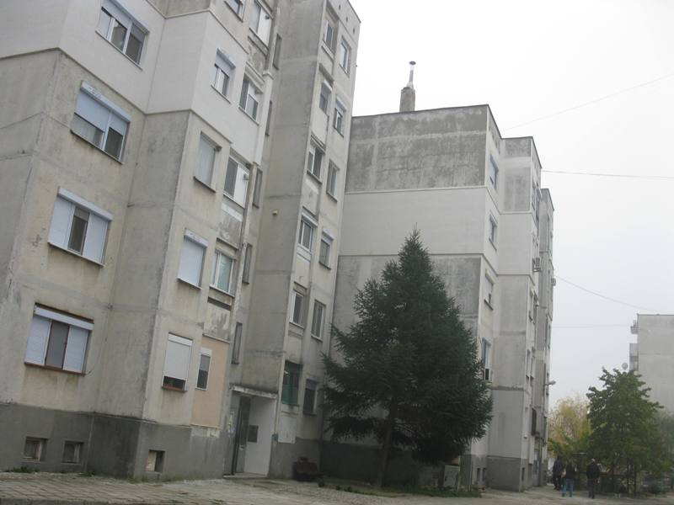
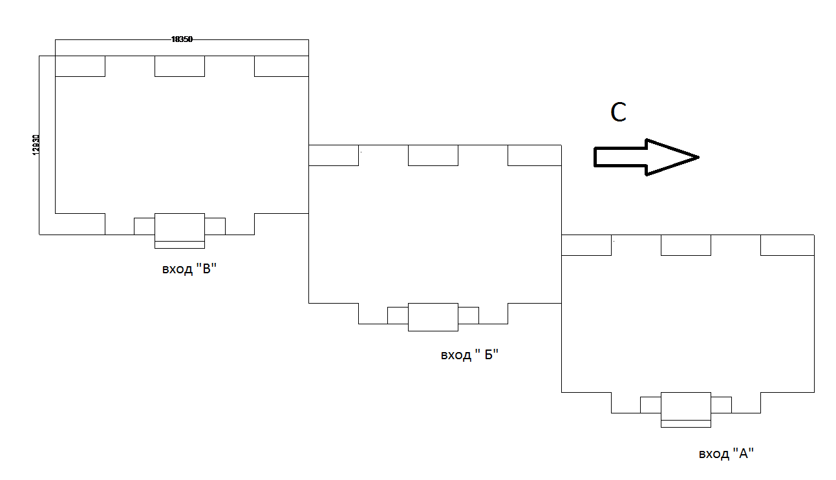

Обследваната жилищна сграда е построена и пусната за ползване през 1983 г.. Сградата е построена от стандартни стоманобетонни елементи (панели), и се състои от 3 входа на , два входа по 5 етажа и един вход на 6 етажа, със сутерен в който са мазетата на живущите. Съществуващата фасадна обработка е пръскана мазилка Дограмата, там където не е подменена е дървена слепена. Покривът е двоен студен с вътрешно отводняване, като светлата височина на подпокривното пространство е около 0.85 м. Покривната хидроизолация не е подменяна и е в лошо състояние. Подът е основно под над неотопляеми полуподземен сутерен. Оформен е още един вид под граничещ с външен въздух при затваряне на тераси. Всички надземни помещения се използват по предназначение,при което общата отопляема площ на сградата възлиза на 3413 м2. Общият брой на живущите е 125 човека.

2.2.ТОПЛОСНАБДЯВАНЕ И ЕЛЕКТРОСНАБДЯВАНЕ
За сградата няма централно топлоснабдяване. Основен източник на топлина са дърва и допълнително електрическа енергия.
2.21. Отоплителна инсталация
Централна отоплителна инсталация не се ползва за сградата, липсва централно топлоснабдяване. Една част от помещенията се отопляват на електрически ток посредством конвекторни печки или подобни уреди/ около 13%/. Останалата част се отопляват с монтирани климатици / по два или три броя за апартамент/10%/ и останалата част се отопляват с печки на твърдо гориво /77/%.
2.2.2 Електроснабдяване
Електрозахранването на сградата е осъществено от близкоразположения трафопост на EVN гр.Свиленград .Измерването на изразходваната електроенергия става по множество електромери, разположени в етажните табла.

